Sheet1
【①労働投入量・資本投入量が一定のもとで労働弾力性の向上による生産量の変化】
Y | 100.00 | 125.89 | 158.49 | 199.53 | 251.19 | 316.23 | 398.11 | 501.19 | 630.96 | 6,309.57 | 63,095.73 | 6,309,573.44
K^α | 6.31 | 6.31 | 6.31 | 6.31 | 6.31 | 6.31 | 6.31 | 6.31 | 6.31 | 6.31 | 6.31 | 6.31
K | 100 | 100 | 100 | 100 | 100 | 100 | 100 | 100 | 100 | 100 | 100 | 100
α | 0.40 | 0.40 | 0.40 | 0.40 | 0.40 | 0.40 | 0.40 | 0.40 | 0.40 | 0.40 | 0.40 | 0.40
L^β | 15.85 | 19.95 | 25.12 | 31.62 | 39.81 | 50.12 | 63.10 | 79.43 | 100.00 | 1,000.00 | 10,000.00 | 1,000,000.00
L | 100 | 100 | 100 | 100 | 100 | 100 | 100 | 100 | 100 | 100 | 100 | 100
β | 0.60 | 0.65 | 0.70 | 0.75 | 0.80 | 0.85 | 0.90 | 0.95 | 1.00 | 1.50 | 2.00 | 3.00 | ←変化
A | 1 | 1 | 1 | 1 | 1 | 1 | 1 | 1 | 1 | 1 | 1 | 1

【②資本投入量が一定、労働投入量が減少するもとで労働弾力性の向上による生産量の変化】
Y | 100.00 | 125.07 | 156.26 | 195.02 | 243.12 | 302.74 | 376.54 | 467.80 | 580.48 | 5,387.21 | 51,107.54 | 4,599,679.04
K^α | 6.31 | 6.31 | 6.31 | 6.31 | 6.31 | 6.31 | 6.31 | 6.31 | 6.31 | 6.31 | 6.31 | 6.31
K | 100 | 100 | 100 | 100 | 100 | 100 | 100 | 100 | 100 | 100 | 100 | 100
α | 0.40 | 0.40 | 0.40 | 0.40 | 0.40 | 0.40 | 0.40 | 0.40 | 0.40 | 0.40 | 0.40 | 0.40
L^β | 15.85 | 19.82 | 24.77 | 30.91 | 38.53 | 47.98 | 59.68 | 74.14 | 92.00 | 853.81 | 8,100.00 | 729,000.00
L | 100 | 99 | 98 | 97 | 96 | 95 | 94 | 93 | 92 | 90 | 90 | 90 | ←変化
β | 0.60 | 0.65 | 0.70 | 0.75 | 0.80 | 0.85 | 0.90 | 0.95 | 1.00 | 1.50 | 2.00 | 3.00 | ←変化
A | 1 | 1 | 1 | 1 | 1 | 1 | 1 | 1 | 1 | 1 | 1 | 1
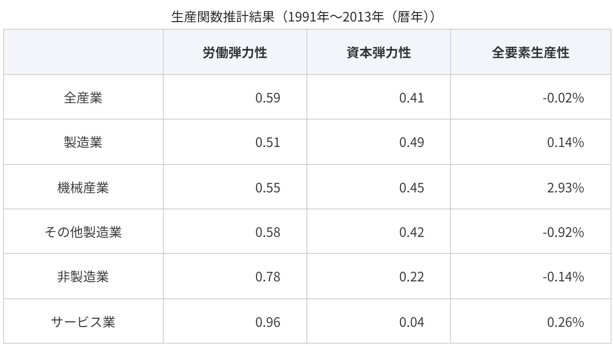
【③資本投入量が一定、労働投入量が元の半分のもとで、労働弾力性が飛躍的に向上する場合における生産量の変化】
Y | 315.48 | 15,773.93 | 788,696.68
K^α | 6.31 | 6.31 | 6.31
K | 100 | 100 | 100
α | 0.40 | 0.40 | 0.40
L^β | 50.00 | 2,500.00 | 125,000.00
L | 50 | 50 | 50 | ←100の半分
β | 1.00 | 2.00 | 3.00 | ←大きく変化
A | 1 | 1 | 1

